Sheet1
 | 詳細 |  | メモ
ステージでの操作方法とロビーでの操作方法 | △ | 強攻撃 | コンボ中に「△」ボタンで強攻撃を繰り出す
 | □ | 武器を出す・しまう | 武器をしまっているときに攻撃ボタン押下で武器を出すかどうか
箇条書き | 〇 | 弱攻撃、決定、武器を出す
初期武器持ってる | × | ジャンプ、キャンセル
武器しまえる | アナログスティック右 | カメラ操作
調べる・話しかけるが出来る条件 | アナログスティック左 | 移動、メニュー項目選択
ボタン配置 | ↑ | メニュー項目選択
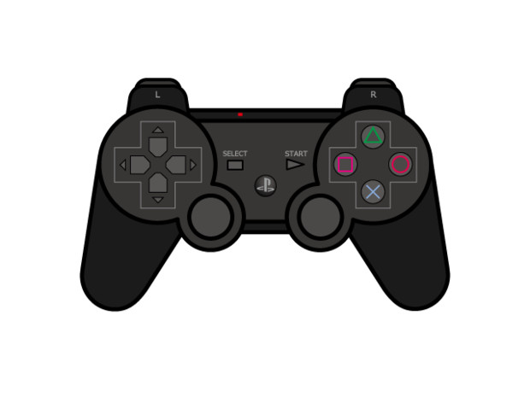
 | ↓ | メニュー項目選択
 | → | メニュー項目選択
 | ← | メニュー項目選択
 | L１ | 武器切り替え、メニュー画面のページ切り替え
 | L２
 | L３
 | R１ | 武器切り替え、メニュー画面のページ切り替え
 | R２
 | R３
 | stert | メニュー開く
 | select | メニュー開く
 | ps | いらんいらん

